이미지
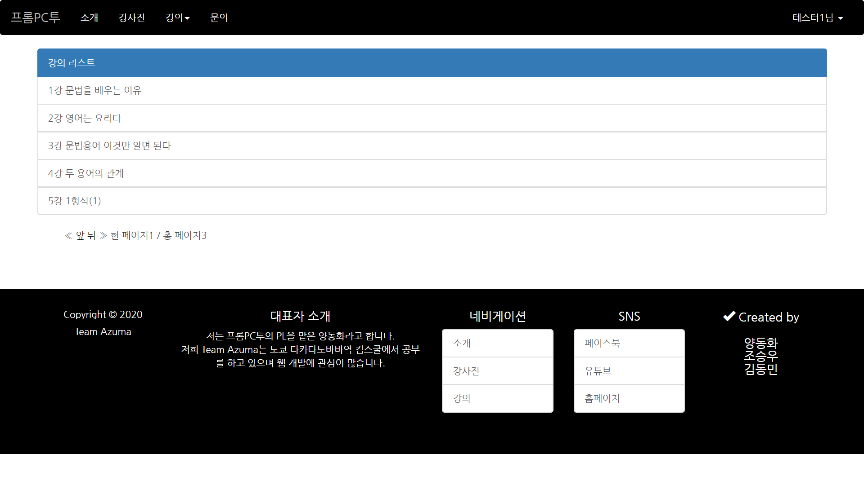
강의 페이지, 탑, 바텀

